信用交易
融资融券市场交易数据统计(2024-04-19)

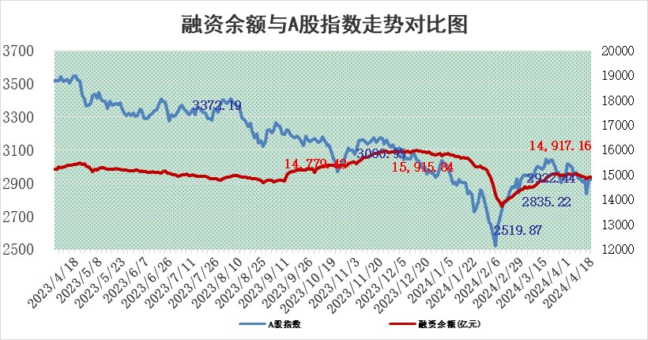
标的证券 | 融资融券余额（亿元） | 融资余额（亿元） | 融券余额（亿元） | 融资买入额（亿元） | 融资融券规模变化（亿元） | 融资余额增幅(‰) | 融券余额增幅(%)
统计数据 | 15,281.86 | 14,871.80 | 398.30 | 711.67 | -52.03 | -3.04 | -1.63

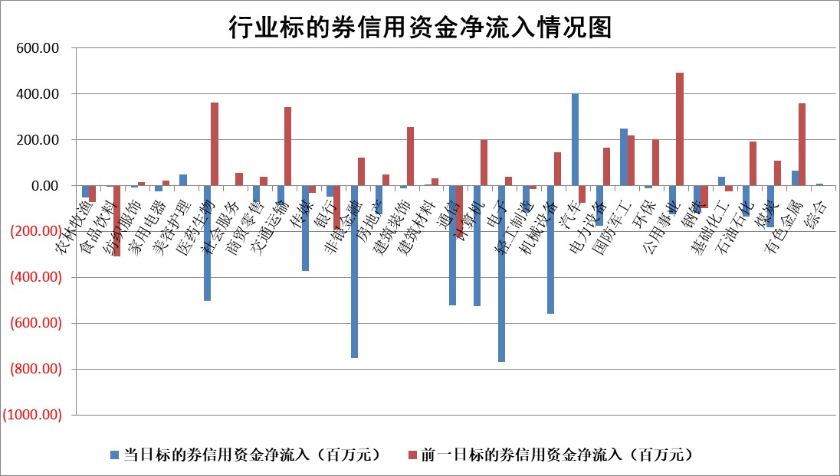

 |  |  |  |  |  |  |  | 2

 |  |  |  |  |  |  |  | 5
标的基金代码 | 标的基金简称 | 融资余额/市值(%) | 融资余额增幅(%) | 融资买入额/成交金额(%) | （融资余额净增额-融券余额净增额）/市值(‱) | 融券余额降幅(%) | ABS[（融资余额净增额-融券余额净增额）/市值净增额-1](%)
159902 | 华夏中小板ETF | 1.22 | -0.13 | 0.01 | -0.13 | 1.37 | 99.91
159915 | 易方达创业板ETF | 2.12 | 0.94 | 22068.45 | 2.11 | 11.94 | 101.09
159919 | 嘉实沪深300ETF | 0.69 | 0.47 | 3.95 | 0.36 | 0.91 | 100.44
159920 | 华夏恒生ETF | 50.90 | -0.19 | 5.24 | -9.89 | 0.82 | 88.01
159922 | 嘉实中证500ETF | 0.31 | -0.29 | 1.49 | -9.72 | -8.23 | 85.11
159925 | 南方沪深300ETF | 0.02 | -10.40 | 0.26 | -0.24 | 0.00 | 99.65
159928 | 消费ETF | 0.90 | -2.11 | 0.19 | -1.93 | 0.94 | 97.97
159934 | 易方达黄金ETF | 91.26 | 0.06 | 5.93 | 5.04 | 0.00 | 93.18
159939 | 全指信息技术ETF | 0.76 | -1.53 | 6.98 | -1.19 | 0.00 | 99.51
159940 | 全指金融地产ETF | 0.10 | -1.24 | 0.00 | -0.13 | 0.00 | 99.77
159995 | 半导体芯片ETF | 2.80 | 1.99 | 160.72 | 6.46 | 3.50 | 102.23
159997 | 天弘中证电子ETF | 2.02 | 1.52 | 2.39 | 3.05 | 2.41 | 101.23
159998 | 天弘中证计算机主题ETF | 0.55 | -2.49 | 0.02 | 0.81 | 2.28 | 100.35
510050 | 华夏上证50ETF | 4.10 | -0.08 | 149.55 | -0.09 | 5.79 | 99.87
510180 | 华安上证180ETF | 0.46 | 0.24 | 1.51 | 0.32 | 39.11 | 100.52
510880 | 华泰柏瑞红利ETF | 0.29 | -13.68 | 1.90 | -4.57 | 0.21 | 102.25
510900 | 易方达恒生H股ETF | 62.84 | -0.09 | 2.88 | -5.54 | 0.00 | 76.39
511010 | 5年期国债ETF | 9.74 | 0.51 | 0.46 | 4.91 | 0.00 | 24.35
511380 | 可转债及可交换债券ETF | 5.25 | 0.23 | 11.52 | 1.23 | 0.14 | 102.35
512000 | 全指证券ETF | 8.76 | -0.12 | 21.11 | -2.22 | -24.61 | 97.09
512010 | 沪深300医药卫生ETF | 6.63 | 0.21 | 121.49 | 1.58 | 0.86 | 102.11
512070 | 沪深300非银ETF | 2.48 | -1.40 | 48.95 | -3.70 | -1.99 | 94.17
512400 | 南方中证申万有色金属ETF | 1.58 | 4.79 | 2.02 | 7.37 | 0.63 | 61.77
512580 | 广发中证环保产业ETF | 1.19 | -4.87 | 0.08 | -5.96 | 2.24 | 97.45
512660 | 国泰中证军工ETF | 3.19 | 1.04 | 10.37 | 3.08 | -0.69 | 75.03
512800 | 华宝中证银行ETF | 12.80 | -2.21 | 4.07 | -30.76 | -6.00 | 81.29
512980 | 广发中证传媒ETF | 1.06 | -6.57 | 65.59 | -7.26 | 1.57 | 95.83
515030 | 华夏中证新能源汽车ETF | 2.40 | -0.12 | 5.83 | 0.08 | 3.11 | 100.03
515050 | 华夏中证5G通信主题ETF | 1.06 | 0.94 | 3.16 | 1.52 | 6.26 | 100.74
515070 | 华夏中证人工智能ETF | 3.10 | 8.13 | 17.40 | 24.63 | 2.82 | 128.40
标的股票比较指标 |  | 融资余额/流通A股市值(%) | 融资余额增幅(%) | 融资买入额/成交金额(%) | （融资余额净增额-融券余额净增额）/流通A股市值(‱) | 融券余额降幅(%) | ABS[（融资余额净增额-融券余额净增额）/流通A股市值净增额-1](%)
前十名标的个股 |  | 仁东控股 | 德尔玛 | 晶华微 | 德尔玛 | 天承科技 | 维康药业
 |  | 华安鑫创 | 交控科技 | 品茗科技 | 实朴检测 | 凯龙高科 | 索菲亚
 |  | 纽泰格 | 中信银行 | 联测科技 | 波长光电 | 星华新材 | 争光股份
 |  | 骏成科技 | 科博达 | 富信科技 | 百川股份 | 三友联众 | 喜悦智行
 |  | 福星股份 | 百川股份 | 艾罗能源 | 华设集团 | 浙海德曼 | 长高电新
 |  | 万得凯 | 森泰股份 | 新点软件 | 欧圣电气 | 中国铁建 | 亨迪药业
 |  | 中研股份 | 实朴检测 | 通达海 | 美信科技 | 易瑞生物 | 亚宝药业
 |  | 雅博股份 | 智洋创新 | 爱科赛博 | 飞南资源 | 东旭蓝天 | 怡合达
 |  | 数码视讯 | 周大生 | 金开新能 | 莱斯信息 | 力诺特玻 | 汇隆新材
 |  | 电气风电 | 华设集团 | 科德数控 | 星华新材 | 南大环境 | 三态股份
后十名标的个股 |  | 宁科生物 | 嘉益股份 | 万向钱潮 | 盛帮股份 | 诺诚健华 | 绿岛风
 |  | 汉马科技 | 卡莱特 | 宁科生物 | 嘉益股份 | 宝光股份 | 招标股份
 |  | 苏泊尔 | 来伊份 | 汉马科技 | 宝丽迪 | 常宝股份 | 华研精机
 |  | 古井贡酒 | 宝丽迪 | 嘉寓股份 | 来伊份 | 中通客车 | 生益电子
 |  | 科博达 | 润邦股份 | 金科股份 | 胜宏科技 | 中视传媒 | 科净源
 |  | 山东高速 | 金盘科技 | 中南建设 | 焦作万方 | 南方传媒 | 金贵银业
 |  | 招商公路 | 诺思格 | 海王生物 | 致尚科技 | 会稽山 | 晶品特装 | ;
 |  | 星宇股份 | 鼎通科技 | 迪马股份 | 北自科技 | 云铝股份 | 天元宠物
 |  | 皖通高速 | 胜宏科技 | 保力新 | 豪江智能 | 神州高铁 | 新锐股份
 |  | 柏楚电子 | 蕾奥规划 | 三一重能 | 三维通信 | 炬芯科技 | 三友联众
说明：1.以上普通交易数据和信用交易数据皆以交易日收盘后数据为基准；2.上述标的证券总数据只计算标的证券市场总数据，不包括从标的证券中调出去标的证券数据，所以与交易所公布的总值略有不同； 3.上述行业采用申万一级行业分类；4.以上标的基金和标的个股中比较的6个指标值中：前5个（从左至右）为正向指标，值越大排名越靠前；第6个为逆向指标，值越小，排名越靠前；5.第6个指标中ABS[]表示求绝对值，其主要用于考量信用资金相对净流入对股价相对净变化的贡献程度；6.数据来源：wind，交易所。

 | 证券代码 | 新增融资余额 | 融资买入额 | 融资买入增幅前10
远大智能 | 002689 | 28175353 | 42268582 | 199%
亚太股份 | 002284 | 21555247 | 34242865 | 82%
赛诺医疗 | 688108 | 72122899 | 101076547 | 78%
湖南发展 | 000722 | 66023557 | 137112987 | 75%
柘中股份 | 002346 | 14584119 | 36845980 | 58%
国城矿业 | 000688 | 24683149 | 48240585 | 54%
兆新股份 | 002256 | 1985058 | 4066269 | 52%
凯美特气 | 002549 | 33806472 | 61340055 | 52%
华昌达 | 300278 | 13474542 | 19303225 | 48%
新华联 | 000620 | 27311937 | 39201759 | 43%

 | 证券代码 | 新增融资余额 | 融资买入额 | 融资买入增幅前10
兔宝宝 | 002043 | 73310337 | 89923983 | 334%
捷昌驱动 | 603583 | 26026415 | 31686727 | 262%
湘财股份 | 600095 | 94196837 | 132280449 | 252%
中谷物流 | 603565 | 49103883 | 60098371 | 234%
中青宝 | 300052 | 24215352 | 31377809 | 98%
顾家家居 | 603816 | 138518545 | 188424210 | 78%
喜临门 | 603008 | 31503289 | 48351944 | 77%
财信发展 | 000838 | 10831830 | 17666790 | 74%
苏州银行 | 002966 | 10578096 | 19143736 | 72%
金诚信 | 603979 | 23858538 | 36098133 | 60%

